상품제안서
SM 2단자동 무지 1P + 3단8K완자 리버스 1P + 140g 면사타올 2P세트 | 상품코드: S24932

 |  |  |  |  |  |  | 02-713-8555 | www.synergygift.co.kr
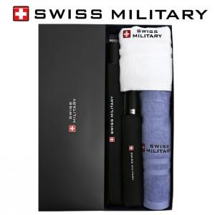

【상세/제작정보】

【인쇄/포장옵션】 | 실크, 원단1도인쇄 / 포장지포장

【공급단가】 | 수량 | 20~ | 100~ | 500~ | 1,000~ | 2,000~
*VAT별도 | 단가 | 29,380원 | 28,920원 | 28,250원 | 27,120원 | 25,990원

【상품 URL】 | https://www.synergygift.co.kr:443/src/goods_detail.php?gdno=24932

